使い方
 | 提出書類のうち，「（７）業績目録」 と 「（８）業績一覧表」 は，原則としてこのファイルを使って入力・印刷してください．

手 順
１． | 下欄の枠内（薄黄色のセル）に氏名を入力してください
氏名：

２． | 下方に表示されているタブのうち，黄色のタブが業績目録を入力するシートです．
 | 各タブを開き，薄黄色のセルに入力してください．

.

業績のカテゴリー毎に，タブが別れています．
それぞれのタブをクリックして開き，入力して下さい．
入力するタブは「著者（欧）」から「学会発表（国内）」までです．
それ以降の赤いタブは入力する必要はありません．

３． | 入力する際の留意事項

 | 【著書の場合】

筆頭著者の場合は，筆頭の欄で「○」を選んでください．

 | 【論文の場合】
インパクトファクターを有する雑誌に掲載された論文は，IFの欄にJCR 2025年版インパクトファクターを入力してください．
サイトスコアを有する雑誌に掲載された論文は，CSの欄に2024年版サイトスコアを入力してください．

順の欄には，
First Authorの場合は「1st」
Second Authorの場合は「2nd」
Last Authorの場合は「last」
を選択してください．それ以外の場合は空欄で結構です．セルをクリックすればドロップダウンリストで選択できます．（手入力やコピーペーストも可能ですが，手入力の場合は半角で正確に入力して下さい）

代表論文（10編）は代表欄，学位論文は学位欄で，○を選択してください．

 | 【発表の場合】
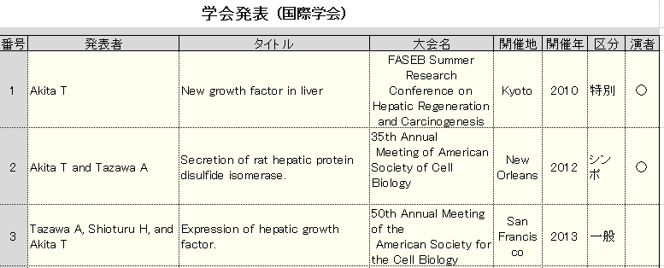

区分の欄には，
特別講演（招待講演，教育講演等）の場合は「特別」
シンポジウム等の場合は「シンポ」
一般演題の場合は「一般」
を選択してください．
（国内学会の場合は，一般演題は選択できません．）
セルをクリックすればドロップダウンリストで選択できます．（手入力やコピーペーストも可能ですが，綴りは正確に入力して下さい）
演者の場合は，演者の欄で「○」を選択してください．

４． | 全て入力が終わったら，エクセルのファイルメニューから「印刷」を選び，「ブック全体を印刷」するよう指定して，印刷する．

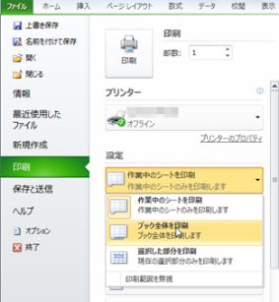
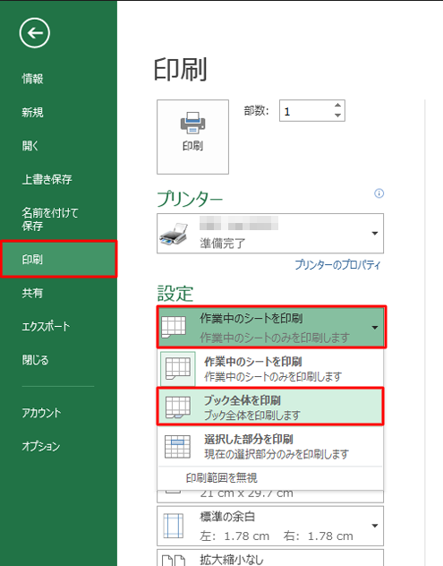

Excel2013の場合
Excel2010の場合

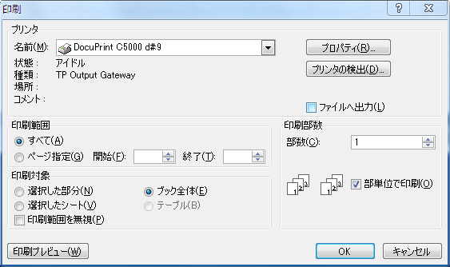
「ブック全体を印刷」を選ぶ．
（または「印刷範囲」で「ブック全体」を選択する）

Excel2007の場合

５． | 注意事項
※ | はじめに11枚ほど，白紙が印刷されてしまいますが，ご了承ください．
※ | エクセルの一部のバージョンでは，印刷メニュー中の「ページ設定」をクリックすると，印刷の設定が変わってしまうことがあるようです． （その場合，印刷されるページ数が，クリックした時点のページ数に固定されてしまいます） 印刷メニュー中の「ページ設定」は開かず，そのまま印刷してください． また，印刷は，極力全ての入力が終わってから行ってください．

